상품제안서
타거스 가벼운 듀얼 백팩 15.6인치 | 상품코드: S16062

 |  |  |  |  |  |  | 02-713-8555 | www.synergygift.co.kr
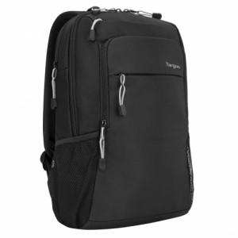 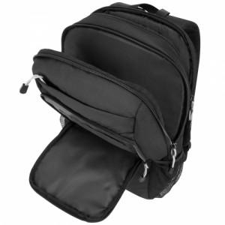 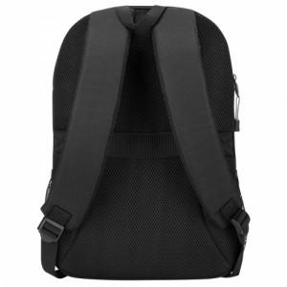

【상세/제작정보】 | .

【인쇄/포장옵션】 | 실크 / OPP(비닐)

【공급단가】 | 수량 | 20~ | 50~ | 100~ | 300~ | 500~
*VAT별도 | 단가 | 51,670원 | 48,890원 | 46,500원 | 45,310원 | 44,520원

【상품 URL】 | https://www.synergygift.co.kr:443/src/goods_detail.php?gdno=9106

